CLP 31-05
 | Curva CLP 31-05 al 31.05.2026

 | Fecha | 2026-05-31
>>> | Settle date | 2024-11-30

 | Días | Mty/Pay | Market Rate | Spot Rate | Discount | Source
 | 90 | 2025-02-28 |  | 5.07185 |  |  | 16-45-5716
 | 181 | 2025-05-30 |  | 4.96152
 | 272 | 2025-08-29 |  | 4.85231
 | 363 | 2025-11-28 |  | 4.74707
 | 730 | 2026-11-30 |  | 4.58975
 | 1095 | 2027-11-30 |  | 4.61138
 | 1461 | 2028-11-30 |  | 4.65877
 | 1826 | 2029-11-30 |  | 4.73553 |  | 22
 | 2190 | 2030-11-29 |  | 4.78275
 | 2554 | 2031-11-28 |  | 4.82367
 | 2922 | 2032-11-30 |  | 4.84071
 | 3287 | 2033-11-30 |  | 4.78494
 | 3652 | 2034-11-30 |  | 4.78822
 | 4381 | 2036-11-28 |  | 4.79785
 | 5478 | 2039-11-30 |  | 4.82413
 | 7305 | 2044-11-30 |  | 4.78596
 | 10957 | 2054-11-30 |  | 4.78317
 | 18262 | 2074-11-30 |  | 4.79457

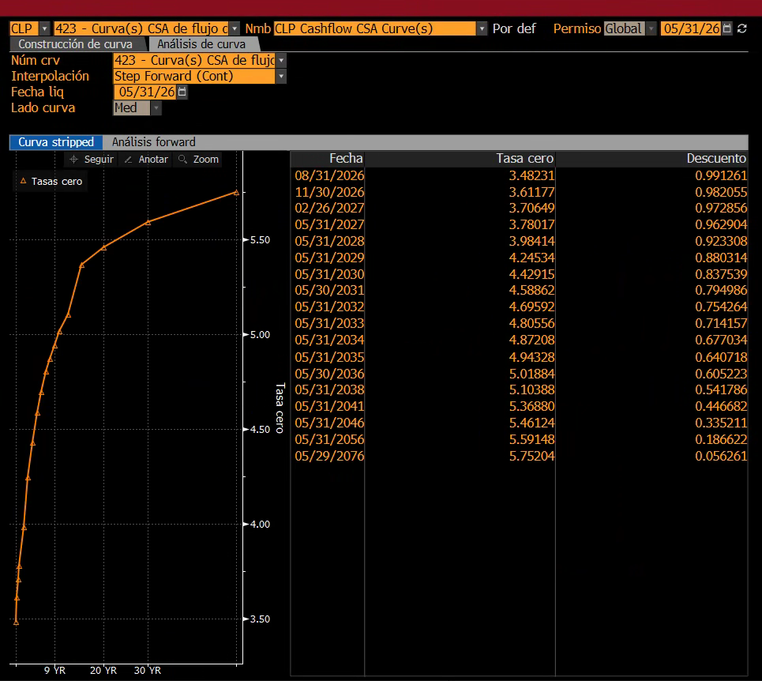
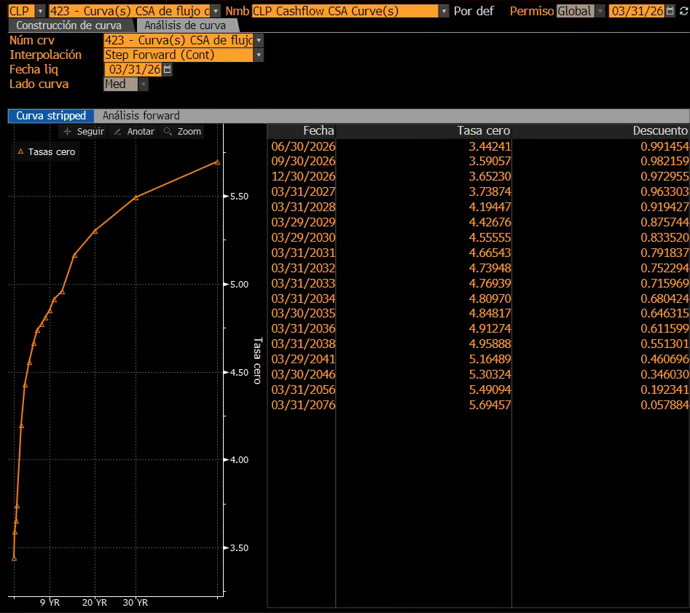
 | Curva CLP 31-05 al 31.05.2026

 | Fecha | 2026-05-31
 | Settle date | 2026-05-31

 | Días | Mty/Pay | Market Rate | Spot Rate | Discount | Source
 | dia_clp423 |  |  | c_clp423
 | 92 | 31/08/2026 |  | 3.48231 |  |  | 08-31-2026
91 | 183 | 30/11/2026 |  | 3.61177
88 | 271 | 26/02/2027 |  | 3.70649
94 | 365 | 31/05/2027 |  | 3.78017
366 | 731 | 31/05/2028 |  | 3.98414
365 | 1096 | 31/05/2029 |  | 4.24534
365 | 1461 | 31/05/2030 |  | 4.42915
364 | 1825 | 30/05/2031 |  | 4.58862
367 | 2192 | 31/05/2032 |  | 4.69592
365 | 2557 | 31/05/2033 |  | 4.80556
365 | 2922 | 31/05/2034 |  | 4.87208
365 | 3287 | 31/05/2035 |  | 4.94328
365 | 3652 | 30/05/2036 |  | 5.01884
731 | 4383 | 31/05/2038 |  | 5.10388
1096 | 5479 | 31/05/2041 |  | 5.3688
1826 | 7305 | 31/05/2046 |  | 5.46124
3653 | 10958 | 31/05/2056 |  | 5.59148
7303 | 18261 | 29/05/2076 |  | 5.75204

FRD 31-05 tabla
Forwards

Divisas | USD |  |  | por | -- |  | Valuación a | Mon Jun 01 2026
Mercado | NDF |  |  |  |  |  |  |  |  |  | ticker
Fuente spot | REGN |  |  |  |  |  |  |  |  |  | usdclp frd
Fuente fwd | BGN

Curva a plazo |  |  |  |  |  |  | Fechas atípicas | Spot | 04/02/2026
 | fechas | Fecha DD_MM_AAAA | Dias | BID | ASK |  | Días | Fechas | Puntos Bid/Ask | Forwards Bid/Ask
ON | 02/06/2026 |  | 0 |  |  |  | Forwards a plazo
TN | 03/06/2026 |  | 1 |  |  |  |  | Fechas | Puntos Bid/Ask | Forwards Bid/Ask
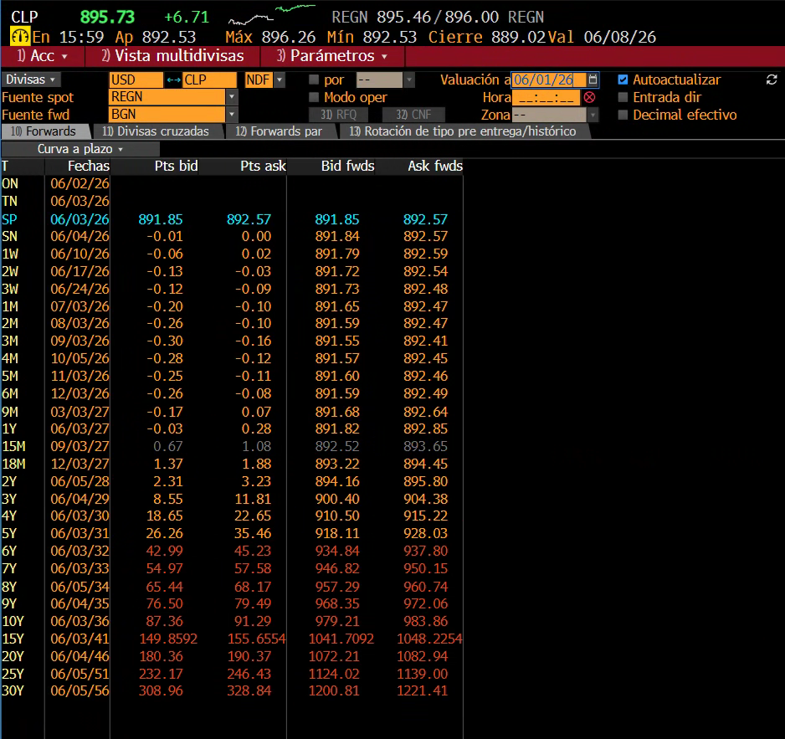
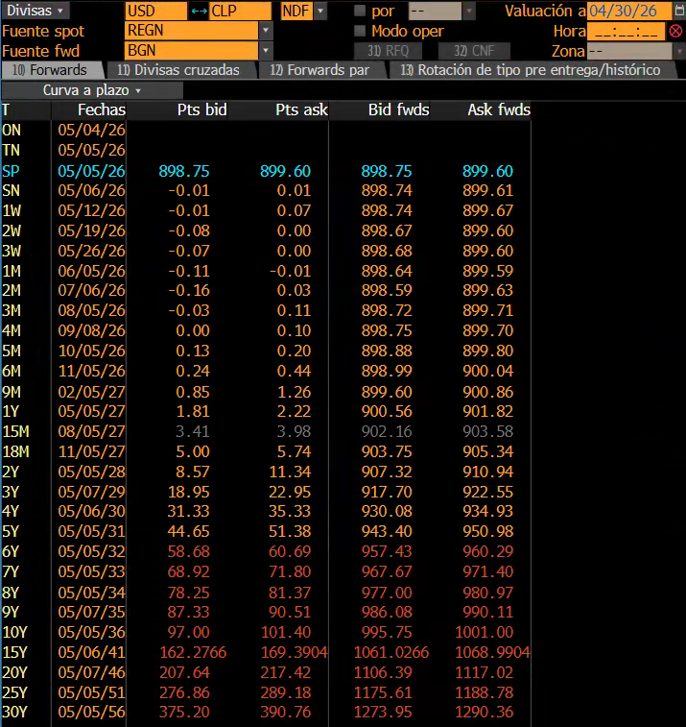
SP | 03/06/2026 |  | 1 | 891.85 | 892.57 | 892.21
SN | 04/06/2026 |  | 2 | 891.84 | 892.57 | 892.205
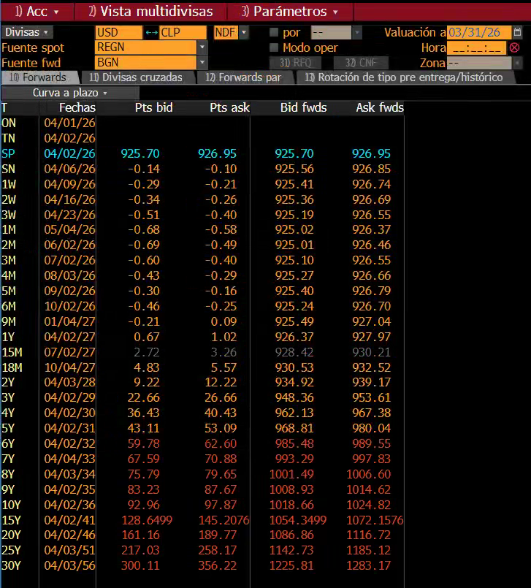
1W | 10/06/2026 |  | 8 | 891.79 | 892.59 | 892.19
2W | 17/06/2026 |  | 15 | 891.72 | 892.54 | 892.13
3W | 24/06/2026 |  | 22 | 891.73 | 892.48 | 892.105
1M | 03/07/2026 |  | 31 | 891.65 | 892.47 | 892.06
2M | 03/08/2026 |  | 62 | 891.59 | 892.47 | 892.03
3M | 03/09/2026 |  | 93 | 891.55 | 892.41 | 891.98
4M | 05/10/2026 |  | 125 | 891.57 | 892.45 | 892.01
5M | 03/11/2026 |  | 154 | 891.6 | 892.46 | 892.03
6M | 03/12/2026 |  | 184 | 891.59 | 892.49 | 892.04
9M | 03/03/2027 |  | 274 | 891.68 | 892.64 | 892.16
1Y | 03/06/2027 |  | 366 | 891.82 | 892.85 | 892.335
15M | 03/09/2027 |  | 458 | 892.52 | 893.65 | 893.085
18M | 03/12/2027 |  | 549 | 893.22 | 894.45 | 893.835
2Y | 05/06/2028 |  | 734 | 894.16 | 895.8 | 894.98
3Y | 04/06/2029 |  | 1,098 | 900.4 | 904.38 | 902.39
4Y | 03/06/2030 |  | 1,462 | 910.5 | 915.22 | 912.86
5Y | 03/06/2031 |  | 1,827 | 918.11 | 928.03 | 923.07
6Y | 03/06/2032 |  | 2,193 | 934.84 | 937.8 | 936.32
7Y | 03/06/2033 |  | 2,558 | 946.82 | 950.15 | 948.485
8Y | 05/06/2034 |  | 2,925 | 957.29 | 960.74 | 959.015
9Y | 04/06/2035 |  | 3,289 | 968.35 | 972.06 | 970.205
10Y | 03/06/2036 |  | 3,654 | 979.21 | 983.86 | 981.535
15Y | 03/06/2041 |  | 5,480 | 1041.7092 | 1048.2254 | 1044.9673
20Y | 04/06/2046 |  | 7,307 | 1072.21 | 1082.94 | 1077.575
25Y | 05/06/2051 |  | 9,134 | 1124.02 | 1139 | 1131.51
30Y | 05/06/2056 |  | 10,961 | 1200.81 | 1221.41 | 1211.11

tabla bloomberg
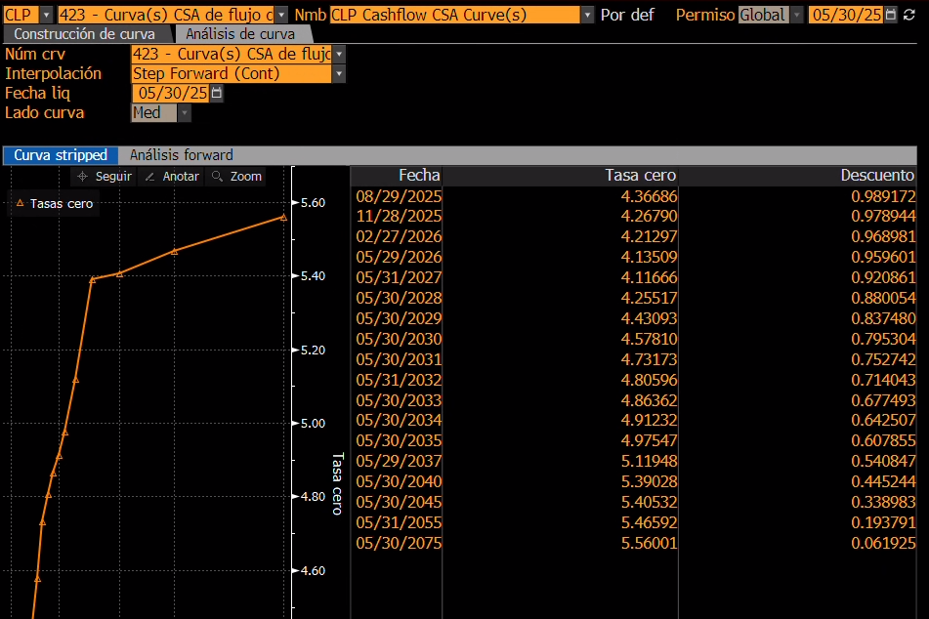

Fecha | Tasa cero | Descuento
2025-08-29 | 4.36686 | 0.98917
2025-11-28 | 4.26790 | 0.97894
2026-02-27 | 4.21297 | 0.96898
2026-05-29 | 4.13509 | 0.95960
2027-05-31 | 4.11666 | 0.92086
2028-05-30 | 4.25517 | 0.88005
2029-05-30 | 4.43093 | 0.83748
2030-05-30 | 4.57810 | 0.79530
2031-05-30 | 4.73173 | 0.75274
2032-05-31 | 4.80596 | 0.71404
2033-05-30 | 4.86362 | 0.67749
2034-05-30 | 4.91232 | 0.64251
2035-05-30 | 4.97547 | 0.60786
2040-05-29 | 5.11948 | 0.54085
2045-05-30 | 5.39028 | 0.44524
2055-05-31 | 5.40532 | 0.33898
2075-05-30 | 5.46592 | 0.19379
2075-05-30 | 5.56001 | 0.06193

FRD DIC tabla
Forwards

Divisas | USD |  | por | -- |  | Valuación a | Fri Dec 29 2023
Mercado | NDF
Fuente spot | REGN
Fuente fwd | BGN

Curva a plazo |  |  |  |  |  | Fechas atípicas | Spot | 2024-01-03
 | Fechas |  | BID | ASK |  | Días | Fechas | Puntos Bid/Ask | Forwards Bid/Ask
ON | 2024-01-02 | - |  |  |  | Forwards a plazo
TN | 2024-01-03 | 1.00 |  |  |  |  | Fechas | Puntos Bid/Ask | Forwards Bid/Ask
SP | 2024-01-03 | 1.00 | 875.01 | 883 | 879.005
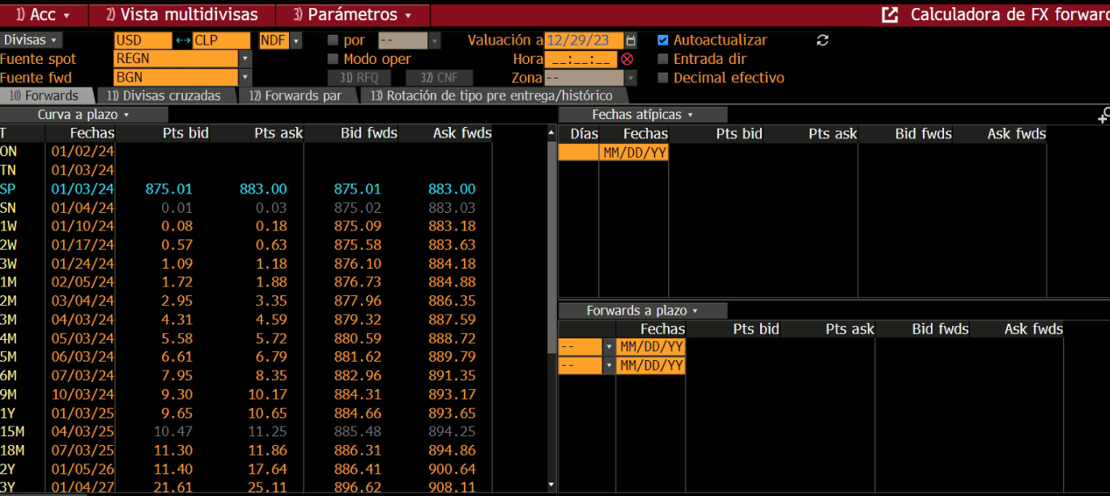
SN | 2024-01-04 | 2.00 | 875.02 | 883.03 | 879.025
1W | 2024-01-10 | 8.00 | 875.09 | 883.18 | 879.135
2W | 2024-01-17 | 15.00 | 875.58 | 883.63 | 879.605
3W | 2024-01-24 | 22.00 | 876.1 | 884.18 | 880.14
1M | 2024-02-05 | 34.00 | 876.73 | 884.88 | 880.805
2M | 2024-03-04 | 62.00 | 877.96 | 886.35 | 882.155
3M | 2024-04-03 | 92.00 | 879.32 | 887.59 | 883.455
4M | 2024-05-03 | 122.00 | 880.59 | 888.72 | 884.655
5M | 2024-06-03 | 153.00 | 881.62 | 889.79 | 885.705
6M | 2024-07-03 | 183.00 | 882.96 | 891.35 | 887.155
9M | 2024-10-03 | 275.00 | 884.31 | 893.17 | 888.74
1Y | 2025-01-03 | 367.00 | 884.66 | 893.65 | 889.155
15M | 2025-04-03 | 457.00 | 885.48 | 894.25 | 889.865
18M | 2025-07-03 | 548.00 | 886.31 | 894.86 | 890.585
2Y | 2026-01-05 | 734.00 | 886.41 | 900.64 | 893.525
3Y | 2027-01-04 | 1,098.00 | 896.62 | 908.11 | 902.365
4Y | 2028-01-03 | 1,462.00 | 906.51 | 920.24 | 913.375
5Y | 2029-01-03 | 1,828.00 | 916.45 | 932.44 | 924.445
6Y | 2030-01-03 | 2,193.00 | 932.32 | 943.24 | 937.78
7Y | 2031-01-03 | 2,558.00 | 952.49 | 963.81 | 958.15
8Y | 2032-01-05 | 2,925.00 | 967.03 | 979.47 | 973.25
9Y | 2033-01-03 | 3,289.00 | 970.59 | 983.25 | 976.92
10Y | 2034-01-03 | 3,654.00 | 988.46 | 1002.19 | 995.325
15Y | 2039-01-03 | 5,480.00 | 1060.7962 | 1074.2709 | 1067.53355
20Y | 2044-01-04 | 7,307.00 | 1126.95 | 1143.47 | 1135.21
25Y | 2049-01-04 | 9,134.00 | 1227.8 | 1245.99 | 1236.895
30Y | 2054-01-05 | 10,961.00 | 1354.72 | 1379.66 | 1367.19

Generated at Thu Jan 04 2024 14:11:36 GMT-0300

